buff时机
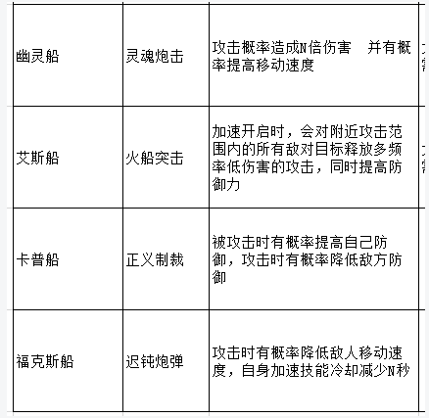
0 | 无
1 | 初始化
2 | 立即
3 | 循环
4 | 造成伤害时
5 | 使用技能前
6 | 使用技能后
7 | 受到伤害时
8 | 进入场景
9 | 离开场景
10 | 营救
11 | 打捞
12 | 航行时

效果类型
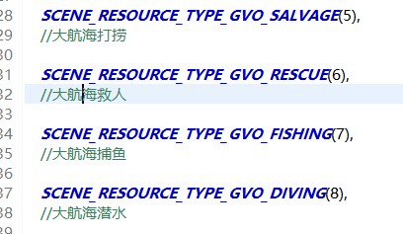
 |  | 数据示例
0 | 影响属性(基本) | 属性类型1,固定or百分比,值1;属性类型2,固定or百分比,值2 | 0固定值1百分比(都填写小数) | 减少填负数
1 | 影响血量(当前) | 固定or百分比,值
2 | 影响伤害 | 增减百分比
3 | 影响移动速度 | 固定or百分比,值
4 | 影响冷却 | 固定or百分比,值
5 | 影响技能范围
6 | 生成buff | buffDictId
7 | 影响油耗 | 增减百分比
8 | 造成伤害
9 | 影响体力消耗 | 操作类型(采集物类型),增减百分比
10 | 影响收益 | 操作类型(采集物类型),增减百分比 | 双倍填写1就行
11 | 释放技能 | 技能ID

